ConsignesInstructions
ETAPES | STEPS | ILLUSTRATIONS
CREER UNE COPIE DE CE TEMPLATE ET TRAVAILLER SUR LA COPIE 1) Créer un menu custom ouvrant une custom modal (une popup) simple avec inputs text. - Lorsque je clique sur une data d'une ligne et que j'appuie sur le bouton du custom menu (cf image 1) : Cela ouvre une custom modal, sur laquelle on doit avoir un input text pour chaque colonne de cette ligne, affichant les valeurs dedans (cf image 2). (l'input de l'id doit etre non editable) | CREATE A COPY OF THIS TEMPLATE AND WORK ON THE COPY 1) Create a custom menu opening a simple custom modal (a popup) with text inputs. - When I click on a one-line data and press the custom menu button (see image 1): This opens a custom modal, on which we must have a text input for each column of this line, displaying the values ​​in it (see image 2). (the id input must be non-editable) |  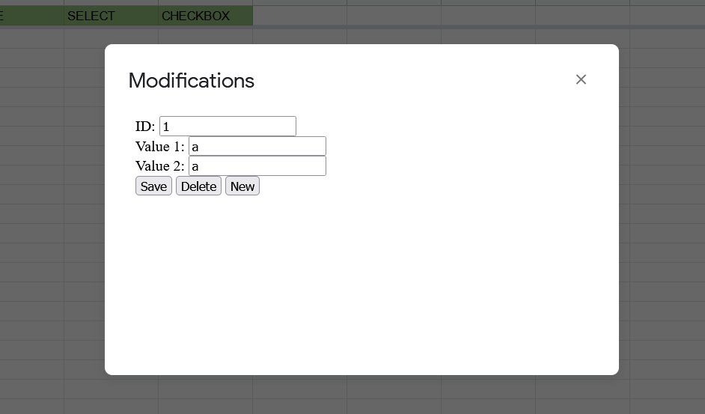
2) CRUD (create, edit, delete). Dans la modal, créer : - 1 bouton save (edit la ligne) - 1 bouton delete (supprime le contenu de la ligne ainsi que la ligne de la sheet et fais remonter les autres valeurs d'une ligne. Ne jamais changer un id) - 1 bouton new (créer une nouvelle ligne de datas avec un id qui s'incrémente) | 2) CRUD (create, edit, delete). In the modal, create: - 1 save button (edit the line) - 1 delete button (deletes the content of the line as well as the line of the sheet and brings up the other values ​​of a line. Never change an id) - 1 new button (create a new line of data with an incrementing id)
3) Gérer d'autres types de values - ajouter dans les colonnes DATE une date au format date - dans SELECT une dropdown list avec des options - dans CHECKBOX des checkbox Gérer leur affichage dans la modal ainsi que le create, edit, delete (vérifier que les dates correspondent) | 3) Manage other types of values - add in the DATE columns a date in date format - in SELECT a dropdown list with options - in CHECKBOX of checkboxes Manage their display in the modal as well as create, edit, delete (check that the dates correspond)
4) Envoi de mails - Assigner au bouton "create draft" une fonction d'envoi de mail - utiliser les valeurs dans la sheet "mail datas" pour envoyer un mail une fois le bouton cliqué | 4) Sending emails - Assign to the "create draft" button a function of sending mail - use the values ​​in the "mail datas" sheet to send an email once the button is clicked
5) Se familiariser avec les charts - creer un graphique à la main, dans la sheet "Charts" utilisant les valeurs de la colonne STRING1 et STRING2 par rapport à la colonne date. - essayez de reproduire exactement l'exemple a droite. | 5) Get familiar with the charts - create a graph by hand, in the "Charts" sheet using the values ​​of the STRING1 and STRING2 column compared to the date column. - try to reproduce exactly the example on the right. | 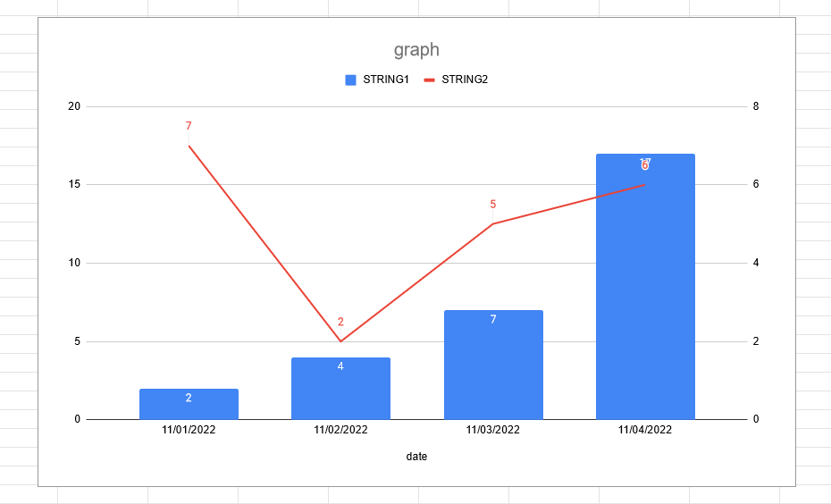

Data
ID | STRING1 | STRING2 | DATE | SELECT | CHECKBOX
1 | 2 | 7 | 11/01/2022
2 | 4 | 2 | 11/02/2022
Create Draft
3 | 7 | 5 | 11/03/2022
4 | 17 | 6 | 11/04/2022

